Sheet1
LBS Crystal Filter
Frequency | Output Vrms | M/W | Output dBm | Imp Resistor | Input Vrms | M/W | Input dBM
4.916.200 | 3.8 | 0.17397590361 | -7.5951089914 | 83 | 78.8 | 74.81253012 | 18.739743426
4.916.100 | 3.5 | 0.14759036145 | -8.3094200368 |  | 78.7 | 74.622771084 | 18.728713723
4.916.000 | 3.6 | 0.15614457831 | -8.0647309084 |  | 78.4 | 74.054939759 | 18.69554033
4.915.900 | 3.7 | 0.16493975904 | -7.8267464424 |  | 78.2 | 73.677590361 | 18.673354137
4.915.800 | 3.6 | 0.15614457831 | -8.0647309084 |  | 77.8 | 72.925783133 | 18.628811016
4.915.700 | 4.1 | 0.20253012048 | -6.9351037894 |  | 77.3 | 71.991445783 | 18.572808955
4.915.600 | 4.4 | 0.23325301205 | -6.321727394 |  | 76.7 | 70.878192771 | 18.505126355
4.915.500 | 5.1 | 0.31337349398 | -5.0393774018 |  | 75.1 | 67.951927711 | 18.322017816
4.915.400 | 8.8 | 0.93301204819 | -0.30112748076 |  | 71.9 | 62.284457831 | 17.943796884
4.915.300 | 20.8 | 5.2125301205 | 7.1704857755 |  | 61 | 44.831325301 | 16.515815776
4.915.200 | 44.2 | 23.537831325 | 13.717664463 |  | 42 | 21.253012048 | 13.274204884
4.915.100 | 47 | 26.614457831 | 14.251176235 |  | 53 | 33.843373494 | 15.294736468
4.915.000 | 45.9 | 25.383253012 | 14.045472787 |  | 58 | 40.530120482 | 16.077778947
4.914.900 | 36.1 | 15.701325301 | 11.959363114 |  | 69 | 57.361445783 | 17.586200891
4.914.800 | 28 | 9.4457831325 | 9.7523797031 |  | 74.1 | 66.154337349 | 18.205583236
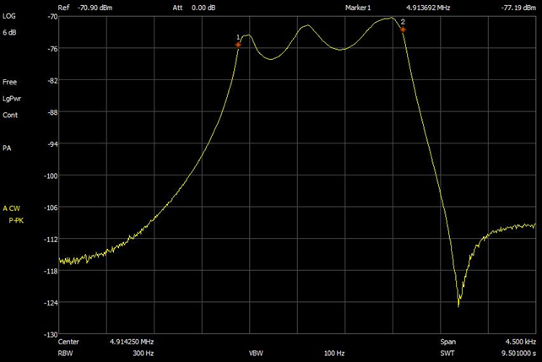
4.914.700 | 24.6 | 7.2910843373 | 8.6279212183 |  | 75.3 | 68.314337349 | 18.3451186
4.914.600 | 25.2 | 7.6510843373 | 8.8372298919 |  | 74.9 | 67.590481928 | 18.29885543
4.914.500 | 29.9 | 10.771204819 | 10.322642843 |  | 72.2 | 62.805301205 | 17.979963028
4.914.400 | 40.5 | 19.762048193 | 12.958319541 |  | 64.2 | 49.658313253 | 16.959919638
4.914.300 | 43.2 | 22.484819277 | 13.518894013 |  | 61.8 | 46.014939759 | 16.628988578
4.914.200 | 28.5 | 9.7861445783 | 9.9061162764 |  | 72.5 | 63.328313253 | 18.015979208
4.914.100 | 20.5 | 5.063253012 | 7.0442962974 |  | 76.1 | 69.773614458 | 18.436912212
4.914.000 | 17.8 | 3.8173493976 | 5.8176191224 |  | 76.7 | 70.878192771 | 18.505126355
4.913.900 | 20 | 4.8192771084 | 6.8298189895 |  | 75.5 | 68.677710843 | 18.368158109
4.913.800 | 32.8 | 12.961927711 | 11.12669595 |  | 66.7 | 53.601084337 | 17.291735755
4.913.700 | 23.4 | 6.5971084337 | 8.1935362244 |  | 73.4 | 64.910361446 | 18.123140275
4.913.600 | 9.8 | 1.1571084337 | 0.63374059009 |  | 78.6 | 74.433253012 | 18.717669997
4.913.500 | 6.1 | 0.44831325301 | -3.4841842235 |  | 79.2 | 75.573975904 | 18.783722708
4.913.400 | 4.8 | 0.27759036145 | -5.5659561762 |  | 79.4 | 75.956144578 | 18.805629125
4.913.300 | 3.5 | 0.14759036145 | -8.3094200368 |  | 79.3 | 75.764939759 | 18.794682823
4.913.200 | 3.1 | 0.11578313253 | -9.3635470471 |  | 79.4 | 75.956144578 | 18.805629125
4.913.100 | 3.1 | 0.11578313253 | -9.3635470471 |  | 79.4 | 75.956144578 | 18.805629125

Sheet2
Resistor | Vrms
39 | 61.1 | -10dbm input 71mv
51 | 71.7
68 | 80.8
75 | 84.7
91 | 91.5
100 | 94.7

